IMPORTAÇÃO - Produtos
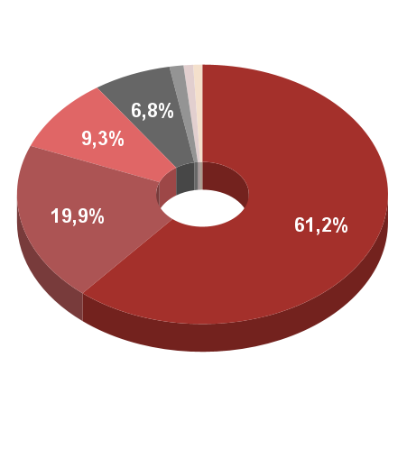
Descrição (SH2) | Valor (US$) | Descrição (SH2) | Valor (US$) | %
Produtos químicos inorgânicos; compostos inorgânicos ou orgânicos de metais preciosos, de elementos radioativos, de metais das terras raras ou de isótopos | $ 1,497,121.00 | Produtos químicos inorgânicos; compostos inorgânicos ou orgânicos de metais preciosos, de elementos radioativos, de metais das terras raras ou de isótopos | $ 1,497,121.00 | 50.0%
Outros metais comuns; ceramais (cermets); obras dessas matérias | $ 674,078.00 | Outros metais comuns; ceramais (cermets); obras dessas matérias | $ 674,078.00 | 22.5%
Estanho e suas obras | $ 378,958.00 | Estanho e suas obras | $ 378,958.00 | 12.7%
Minerios, escórias e cinzas | $ 278,264.00 | Minerios, escórias e cinzas | $ 278,264.00 | 9.3%
Ferro fundido, ferro e aço | $ 117,940.00 | Ferro fundido, ferro e aço | $ 117,940.00 | 3.9%
Produtos cerâmicos | $ 46,286.00 | Outros | $ 47,100.00 | 1.6%
Máquinas, aparelhos e materiais elétricos, e suas partes; aparelhos de gravação ou de reprodução de som, aparelhos de gravação ou de reprodução de imagens e de som em televisão, e suas partes e acessórios | $ 814.00
 |  |  | $ 2,993,461.00 | 100.0%

 | $ 2,993,461.00

